PU
 |  |  |  | ANALISIS DE PRECIOS UNITARIOS

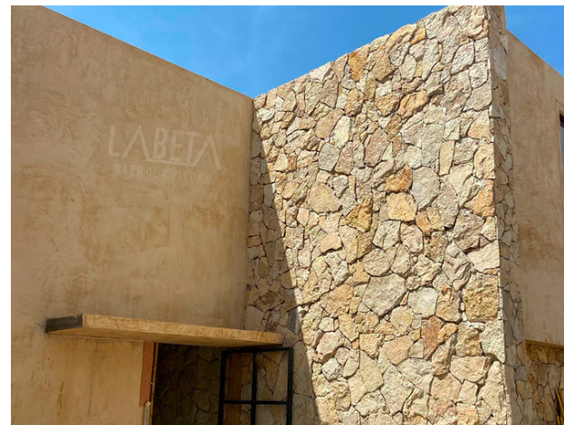
CLAVE PU | CONCEPTO | CLAVE INSUMO | DESCRIPCION | UNIDAD | PRECIO | CANT | IMPORTE
PU001 | COLOCACION FACHALETA DE PIEDRA NATURAL DORADA FORMATO LAJA IRREGULAR ESPESOR DE 2 A 4 CMS COLOCADO SOBRE MURO DE BLOCK EXISTENTE, PEGADO CON PEGA PIEDRA PERDURA Y RELLENO DE JUNTA CON BOQUILLA CON ARENA COLOR SIMILAR A LA PIEDRA. |  |  | m2 |  |  | 1,702.77

 |  | PIEDRA | PIEDRA DORADA LAJA IRREGULAR 2-4 CM ESPESOR | m2 | 725.00 | 1.1500 | 833.75
 |  | PEGA PIEDRA | PEGA PIEDRA PERDURA | saco | 177.59 | 1.0000 | 177.59
 |  | JUNTEADOR | BOQUILLA CON ARENA | saco | 163.79 | 0.2000 | 32.76
 |  | AGUA | AGUA EN PIPA | m3 | 20.00 | 0.2500 | 5.00

 |  | MO003 | AZULEJERO, OFICIAL | JOR | 930.82 | 0.05 | 46.54
 |  | MO002 | AYUDANTE GENERAL | JOR | 668.33 | 0.05 | 33.42

 |  | HE001 | HERRAMIENTA MENOR | %MO | 79.96 | 0.03 | 2.40
 |  | HE002 | MANDO INTERMEDIO | %MO | 79.96 | 0.10 | 8.00
 |  | HE003 | EQUIPO DE SEGURIDAD | %MO | 79.96 | 0.01 | 0.80
 |  | HE004 | PRESTACIONES S.S. | %MO | 79.96 | 0.00 | 0.00
 |  | HE005 | IMPUESTO SOBRE NOMINA | %MO | 79.96 | 0.00 | 0.00

 |  | CD | COSTO DIRECTO
 |  | IO | INDIRECTOS OFICINA |  | 1,140.26 | 15.00% | 171.04
 |  | IC | INDIRECTOS DE CAMPO |  | 1,140.26 | 20.00% | 228.05
 |  | FI | FINANCIAMIENTO |  | 1,539.35 | 0.56% | 8.62
 |  | UT | UTILIDAD |  | 1,547.97 | 10.00% | 154.80
 |  | CA | CARGOS ADICIONALES |  | 1,702.77 | 0.00% | 0.00
 |  | PU | PRECIO UNITARIO |  |  |  | 1,702.77

